使用上の注意
 | 記入例です、ご確認の上ご使用ください。
 |  |  | 別Excel【外部仕上等一覧表】 シート名：印刷対象 外部仕上色一覧
シート名：①対象シート判定・提出時期・対象規模判定

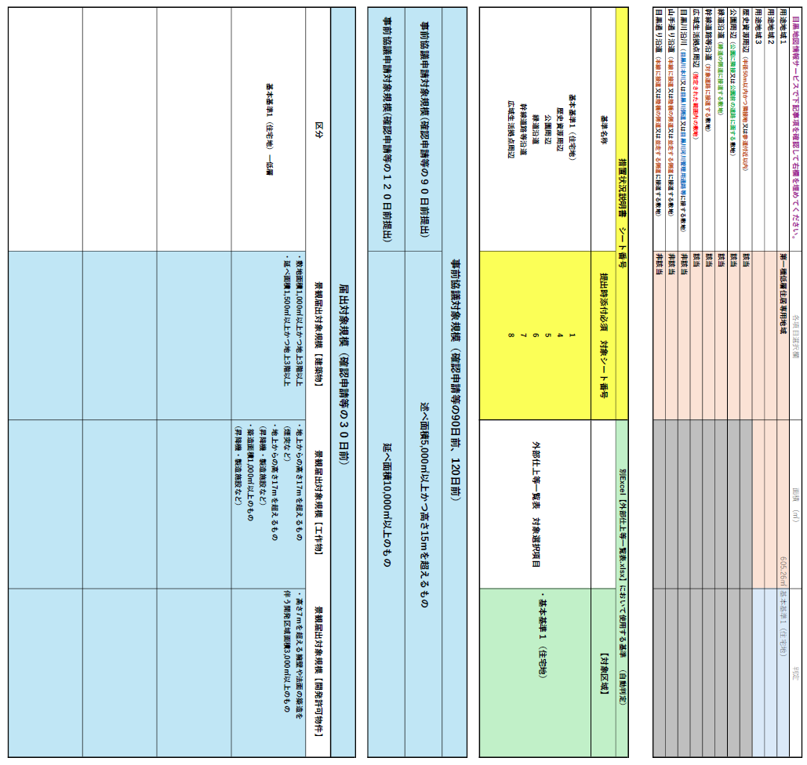
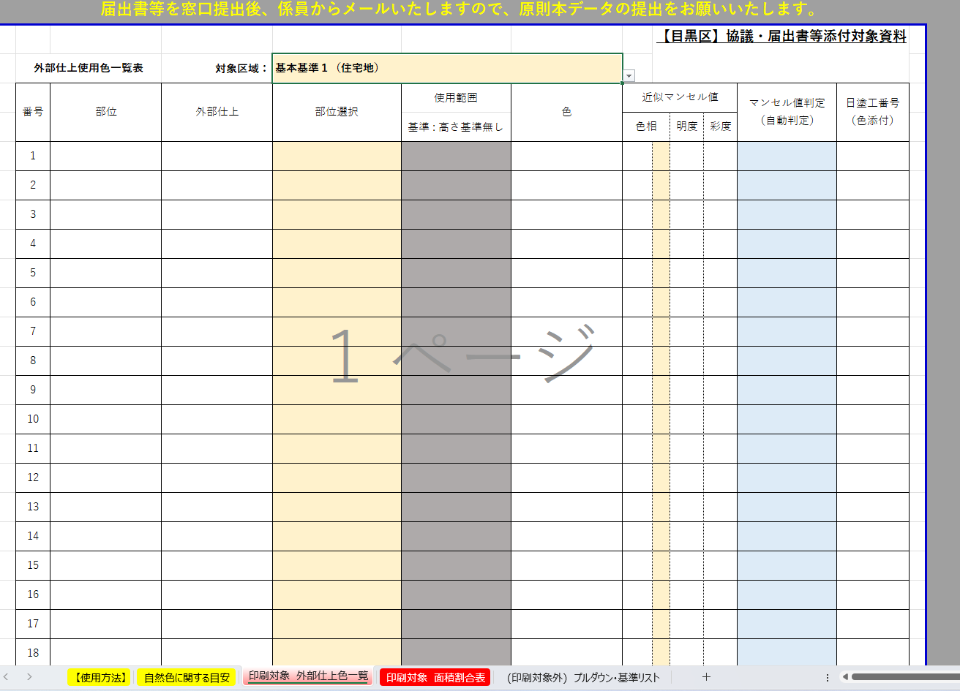
対象区域選択項目として使用。
複数提示された場合は、それぞれの区域の検証を行ってください。
 |  | 記入・選択するのはこの範囲のみ

Excel下部のシート番号を示しています。 対象のシートの記述を行い、印刷して提出してください。

 |  | 届出等の対象規模が提示されます。

シート名：②必要資料

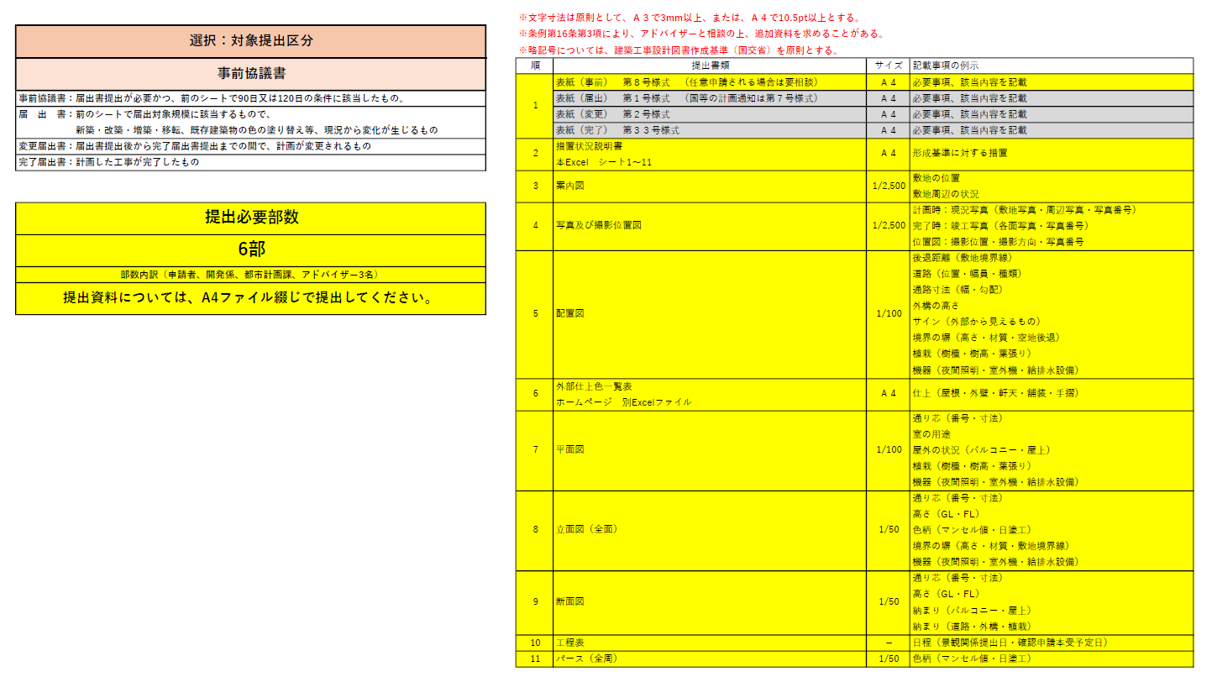

選択するのはこの範囲のみ

必要資料、必要部数を確認して 適宜申請資料を用意してください。

